1.รวม
โครงการภายใต้เป้าหมายแผนแม่บทย่อย: 070204 การปรับปรุงและพัฒนาระบบไฟฟ้าของประเทศให้มีประสิทธิภาพด้วยเทคโนโลยีระบบโครงข่ายสมาร์ทกริด
กรุณา Log in เข้าระบบ eMENSCR ก่อนดำเนินการ Click ที่ link โครงการนั้น ๆ
หมายเหตุ : หากไม่ Login จะไม่สามารถดูรายละเอียดโครงการได้
โครงการที่ปรากฎเป็นโครงการที่ผ่านการอนุมัติจากผู้บริหาร (M7) ของหน่วยงานเท่านั้น (ข้อมูล ณ เดือนมิถุนายน 2566)

ชื่อโครงการ / การดำเนินงาน | วันที่เริ่มต้นโครงการ | วันที่สิ้นสุดโครงการ | หน่วยงานระดับกองหรือเทียบเท่า | หน่วยงานระดับกรมหรือเทียบเท่า | หน่วยงานระดับกระทรวงหรือเทียบเท่า | ประเภทโครงการ | องค์ประกอบ | ปัจจัย
โครงการปรับปรุงระบบส่งไฟฟ้าบริเวณภาคตะวันตก – ภาคใต้ เพื่อเสริมความมั่นคงระบบไฟฟ้า (TIWS) | กรกฎาคม 2556 | ธันวาคม 2567 |  | การไฟฟ้าฝ่ายผลิตแห่งประเทศไทย | กระทรวงพลังงาน |  | 070204V01 | 070204V01F01
โครงการปรับปรุงระบบส่งไฟฟ้าบริเวณภาคตะวันออกเฉียงเหนือ ภาคเหนือตอนล่าง ภาคกลางและกรุงเทพมหานคร เพื่อเสริมความมั่นคงระบบไฟฟ้า (TIEC) | มกราคม 2557 | ธันวาคม 2573 |  | การไฟฟ้าฝ่ายผลิตแห่งประเทศไทย | กระทรวงพลังงาน |  | 070204V03 | 070204V03F01
โครงการปรับปรุงระบบส่งไฟฟ้าบริเวณภาคใต้ตอนล่าง เพื่อเสริมความมั่นคงระบบไฟฟ้า (TILS) | มกราคม 2558 | ธันวาคม 2567 |  | การไฟฟ้าฝ่ายผลิตแห่งประเทศไทย | กระทรวงพลังงาน |  | 070204V01 | 070204V01F01
โครงการพัฒนาโครงการนำร่องการพัฒนาสมาร์ทกริดที่จังหวัดแม่ฮ่องสอน | มกราคม 2559 | ธันวาคม 2566 |  | การไฟฟ้าฝ่ายผลิตแห่งประเทศไทย | กระทรวงพลังงาน |  | 070204V01 | 070204V01F01
โครงการพัฒนาระบบไฟฟ้าในเมืองใหญ่ ระยะที่ 1(คพญ.1) | กุมภาพันธ์ 2560 | ธันวาคม 2566 | กองจัดการโครงการ 1 ฝ่ายบริหารโครงการ 1 | การไฟฟ้าส่วนภูมิภาค | กระทรวงมหาดไทย |  | 070204V01 | 070204V01F03
การจัดทำและขับเคลื่อนระบบขนส่งสาธารณะด้วยเทคโนโลยีการขนส่งและจราจร | เมษายน 2561 | ธันวาคม 2563 | กองพัฒนาระบบการขนส่งและจราจร | สำนักงานนโยบายและแผนการขนส่งและจราจร | กระทรวงคมนาคม |  | 070204V03 | 070204V03F02
การปฏิรูปให้ประชาชนมีส่วนร่วมในการพัฒนาโครงการโดยกำหนดกลไกการจัดตั้งโรงไฟฟ้าที่ประชาชนมีส่วนร่วม | มีนาคม 2561 | ธันวาคม 2565 | สำนักนโยบายและยุทธศาสตร์ | สำนักงานปลัดกระทรวงพลังงาน | กระทรวงพลังงาน |  | 070204V03 | 070204V03F01
ศักยภาพระบบส่งไฟฟ้าและการเชื่อมโยงระหว่างภาค เพื่อหาแนวทางที่เหมาะสมสำหรับดำเนินการ | มกราคม 2561 | มกราคม 2562 |  | การไฟฟ้าฝ่ายผลิตแห่งประเทศไทย | กระทรวงพลังงาน |  | 070204V01 | 070204V01F03
ปฏิรูปให้ภาคประชาชนมีส่วนร่วมในการให้ข้อเสนอแนะต่อรัฐอย่างเป็นทางการในรูปคณะที่ปรึกษาหรือแต่งตั้งคณะกรรมการของภาคประชาสังคม | มีนาคม 2561 | กันยายน 2565 | สำนักนโยบายและยุทธศาสตร์ | สำนักงานปลัดกระทรวงพลังงาน | กระทรวงพลังงาน |  | 070204V03 | 070204V03F01
แผนงานเปลี่ยนระบบสายไฟฟ้าอากาศเป็นสายไฟฟ้าใต้ดิน | มกราคม 2561 | ธันวาคม 2566 | ฝ่ายบริหารโครงการ | การไฟฟ้านครหลวง | กระทรวงมหาดไทย |  | 070204V01 | 070204V01F04
โครงการสนับสนุนการบริหารแผนการขับเคลื่อนการดำเนินงานด้านสมาร์ทกริดของประเทศไทยในระยะสั้น พ.ศ. 2561 | กุมภาพันธ์ 2561 | กุมภาพันธ์ 2562 | สำนักนโยบายไฟฟ้า | สำนักงานนโยบายและแผนพลังงาน | กระทรวงพลังงาน |  | 070204V01 | 070204V01F04
โครงการพัฒนารูปแบบธุรกิจของระบบบริหารจัดการพลังงาน (EMS) เพื่อการดำเนินการตอบสนองด้านโหลดบนสมาร์ทกริด | กุมภาพันธ์ 2561 | กุมภาพันธ์ 2562 | สำนักนโยบายไฟฟ้า | สำนักงานนโยบายและแผนพลังงาน | กระทรวงพลังงาน |  | 070204V03 | 070204V03F03
โครงการพัฒนารูปแบบธุรกิจระบบไมโครกริดพร้อมศึกษาความเป็นไปได้ในการร่วมทุนภาครัฐ/เอกชน | กุมภาพันธ์ 2561 | กุมภาพันธ์ 2562 | สำนักนโยบายไฟฟ้า | สำนักงานนโยบายและแผนพลังงาน | กระทรวงพลังงาน |  | 070204V03 | 070204V03F03
โครงการพัฒนาโครงข่ายไฟฟ้าอัจฉริยะ (Smart Grid) ในพื้นที่เมืองพัทยา จ.ชลบุรี (คอพ.) | มีนาคม 2561 | มกราคม 2564 | กองแผนงานระบบไฟฟ้าอัจฉริยะ | การไฟฟ้าส่วนภูมิภาค | กระทรวงมหาดไทย |  | 070204V01 | 070204V01F03
โครงการพัฒนาระบบรักษาความมั่นคงความปลอดภัยด้านไซเบอร์ (Cybersecurity) ตามแผนขับเคลื่่อน Smart Grid | กรกฎาคม 2562 | มกราคม 2564 | สำนักนโยบายไฟฟ้า | สำนักงานนโยบายและแผนพลังงาน | กระทรวงพลังงาน |  | 070204V01 | 070204V01F01
โครงการเตรียมความพร้อมสำหรับการดำเนินโครงการ นำร่องร่วมทุนภาครัฐภาคเอกชน | กรกฎาคม 2562 | กรกฎาคม 2563 | สำนักนโยบายไฟฟ้า | สำนักงานนโยบายและแผนพลังงาน | กระทรวงพลังงาน |  | 070204V03 | 070204V03F03
โครงการสนับสนุนการบริหารแผนการขับเคลื่อนการดำเนินงานด้านสมาร์ทกริดของประเทศไทยในระยะสั้น พ.ศ. 2562 | กุมภาพันธ์ 2562 | กุมภาพันธ์ 2563 | สำนักนโยบายไฟฟ้า | สำนักงานนโยบายและแผนพลังงาน | กระทรวงพลังงาน |  | 070204V01 | 070204V01F04
แผนงาน Grid Modernization | กรกฎาคม 2562 | มิถุนายน 2563 | กองแผนงานระบบไฟฟ้าอัจฉริยะ | การไฟฟ้าส่วนภูมิภาค | กระทรวงมหาดไทย |  | 070204V01 | 070204V01F03
โครงการศึกษาการส่งเสริมการแข่งขันในกิจการไฟฟ้าและก๊าซธรรมชาติ | มีนาคม 2563 | ธันวาคม 2563 | สำนักนโยบายไฟฟ้า | สำนักงานนโยบายและแผนพลังงาน | กระทรวงพลังงาน | โครงการภายใต้กิจกรรม Big Rock | 070204V02 | 070204V02F01
โครงการพัฒนาแผนการขับเคลื่อนการดำเนินงานด้านสมาร์ทกริดของประเทศไทย ระยะปานกลาง พ.ศ. 2565-2574 | เมษายน 2563 | ตุลาคม 2564 | สำนักนโยบายไฟฟ้า | สำนักงานนโยบายและแผนพลังงาน | กระทรวงพลังงาน |  | 070204V01 | 070204V01F04
โครงการ Smart Metro Grid | ธันวาคม 2562 | พฤษภาคม 2565 | ฝ่ายแผนกลยุทธ์ | การไฟฟ้านครหลวง | กระทรวงมหาดไทย |  | 070204V01 | 070204V01F01
ค่าใช้จ่ายในการอนุรักษ์พลังงานแบบมีส่วนร่วมในอาคารธุรกิจขนาดกลางและขนาดเล็ก | มกราคม 2564 | กันยายน 2564 | สำนักส่งเสริมการอนุรักษ์พลังงาน | กรมพัฒนาพลังงานทดแทนและอนุรักษ์พลังงาน | กระทรวงพลังงาน |  | 070204V01 | 070204V01F04
การปรับปรุงและพัฒนาระบบไฟฟ้าของประเทศให้มีประสิทธิภาพด้วยเทคโนโลยีระบบโครงข่ายสมาร์ทกริด | ตุลาคม 2563 | กันยายน 2564 |  | สำนักงานคณะกรรมการกำกับกิจการพลังงาน | กระทรวงพลังงาน |  | 070204V01 | 070204V01F01
โครงการจัดทำแผนการพัฒนางานวิจัยเพื่อเสริมสร้างศักยภาพการผลิตเทคโนโลยีด้านสมาร์ทกริดในประเทศไทย | ธันวาคม 2563 | กันยายน 2564 | สำนักนโยบายไฟฟ้า | สำนักงานนโยบายและแผนพลังงาน | กระทรวงพลังงาน |  | 070204V01 | 070204V01F04
โครงการศึกษาเพื่อจัดทำแผนปฏิบัติการส่งเสริมอุตสาหกรรมการผลิตระบบกักเก็บพลังงานประเภทแบตเตอรี่ | มกราคม 2564 | กุมภาพันธ์ 2565 | สำนักนโยบายอนุรักษ์พลังงานและพลังงานทดแทน | สำนักงานนโยบายและแผนพลังงาน | กระทรวงพลังงาน |  | 070204V01 | 070204V01F03
แผนงานระยะยาวในการจัดหาระบบกักเก็บพลังงานไฟฟ้าด้วยแบตเตอรี่ (Battery Energy Storage System: BESS) บนเกาะสมุย จ.สุราษฎร์ธานี | มกราคม 2564 | กุมภาพันธ์ 2575 | กองแผนงานระบบไฟฟ้าอัจฉริยะ | การไฟฟ้าส่วนภูมิภาค | กระทรวงมหาดไทย |  | 070204V01 | 070204V01F03
โครงการติดตั้งระบบมิเตอร์อัจฉริยะ (AMI) สำหรับผู้ใช้ไฟฟ้ารายใหญ่ | กรกฎาคม 2564 | ธันวาคม 2568 | กองพัฒนาระบบมิเตอร์ | การไฟฟ้าส่วนภูมิภาค | กระทรวงมหาดไทย |  | 070204V01 | 070204V01F01
การจัดทำและเสนอ กพช. พิจารณากรอบแนวทางการบูรณาการทำงานเพื่อจัดทำแผนบูรณาการลงทุนและการดำเนินงานเพื่อพัฒนาโครงสร้างพื้นฐานด้านพลังงาน ระยะ 5 ปี | มกราคม 2564 | มีนาคม 2565 | สำนักนโยบายไฟฟ้า | สำนักงานนโยบายและแผนพลังงาน | กระทรวงพลังงาน | โครงการภายใต้กิจกรรม Big Rock | 070204V01 | 070204V01F04
จัดทำแผนบูรณาการการลงทุนและการดำเนินงานเพื่อพัฒนาโครงสร้างพื้นฐานด้านพลังงาน ระยะ 5 ปี ร่วมกับ สนพ. ภายใต้คณะทำงานด้านการพัฒนาระบบโครงข่ายไฟฟ้าและโครงสร้างกิจการไฟฟ้า - นำส่งแผนบูรณาการฯ ที่ผ่านความเห็นชอบจาก กกพ. ให้ สนพ. นำเสนอ กพช. | มีนาคม 2564 | มีนาคม 2566 | สำนักนโยบายไฟฟ้า | สำนักงานนโยบายและแผนพลังงาน | กระทรวงพลังงาน | โครงการภายใต้กิจกรรม Big Rock | 070204V01 | 070204V01F04
โครงการศึกษาการพัฒนาประเทศไทยเป็นศูนย์กลางและแลกเปลี่ยนไฟฟ้าในภูมิภาคอาเซียน (Grid Connector) (โครงการต่อเนื่อง พน 0605-64-0002) | ตุลาคม 2564 | พฤศจิกายน 2564 | สำนักนโยบายไฟฟ้า | สำนักงานนโยบายและแผนพลังงาน | กระทรวงพลังงาน |  | 070204V01 | 070204V01F04
โครงการปรับปรุงระบบส่งไฟฟ้าบริเวณภาคตะวันออกเฉียงเหนือ ภาคเหนือตอนล่าง ภาคกลางและกรุงเทพมหานคร เพื่อเสริมความมั่นคงระบบไฟฟ้า (TIEC) | มกราคม 2557 | ธันวาคม 2573 |  | การไฟฟ้าฝ่ายผลิตแห่งประเทศไทย | กระทรวงพลังงาน |  | 070204V03 | 070204V03F01
 |  |  |  |  |  |  | 070204V03 | 070204F0304

3.Pivot VC
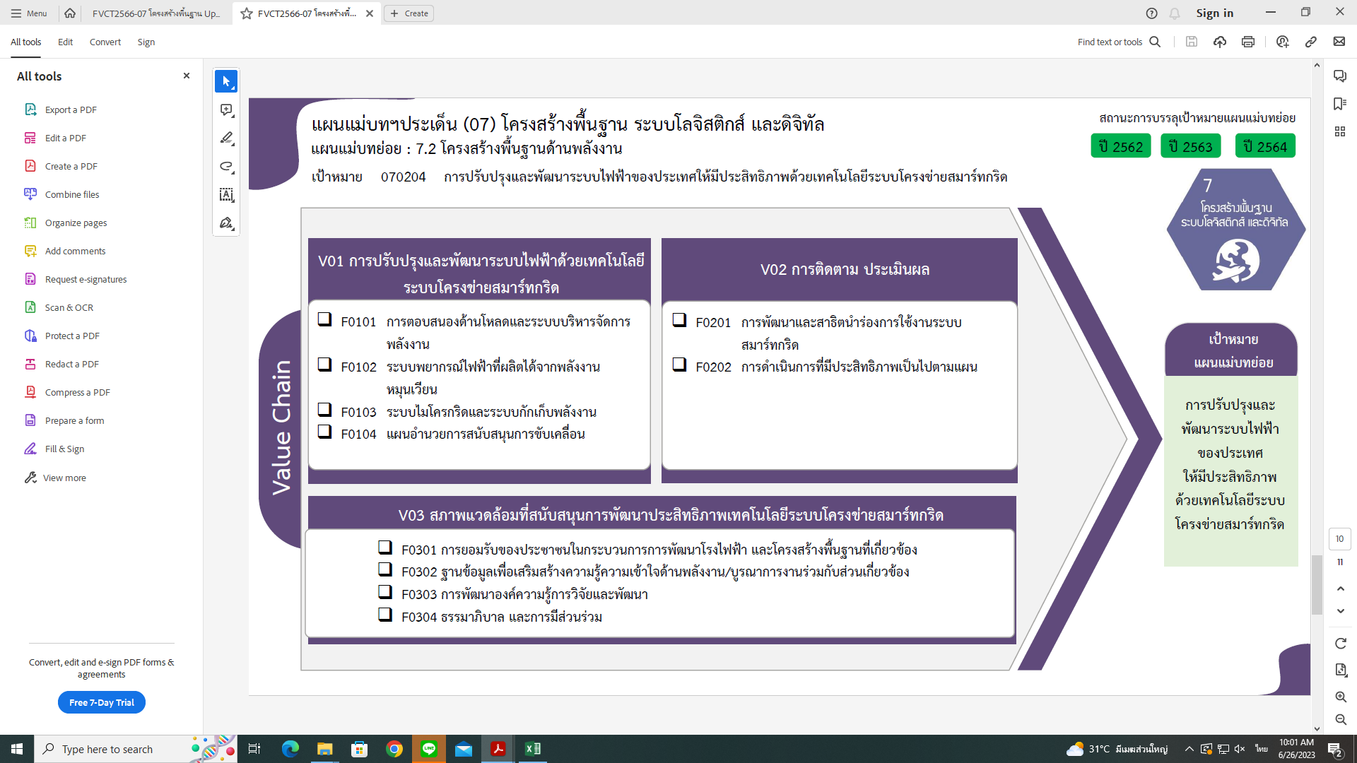
องค์ประกอบ/ปัจจัย | ปีงบประมาณ
 | 2556 | 2557 | 2558 | 2559 | 2560 | 2561 | 2562 | 2563 | 2564 | 2565 | รวมจำนวนโครงการทั้งหมด
070204V01 | 1 |  | 1 | 1 | 1 | 4 | 3 | 2 | 8 | 1 | 22
070204V01F01 | 1 |  | 1 | 1 |  |  | 1 | 1 | 2 |  | 7
070204V01F03 |  |  |  |  | 1 | 2 | 1 |  | 2 |  | 6
070204V01F04 |  |  |  |  |  | 2 | 1 | 1 | 4 | 1 | 9
070204V02 |  |  |  |  |  |  |  | 1 |  |  | 1
7 โครงการ
1 โครงการ
070204V02F01 |  |  |  |  |  |  |  | 1 |  |  | 1
0 โครงการ
070204V03 |  | 1 |  |  |  | 5 | 1 |  |  | 1 | 8
0 โครงการ
6 โครงการ
070204V03F01 |  | 1 |  |  |  | 2 |  |  |  | 1 | 4
9 โครงการ
070204V03F02 |  |  |  |  |  | 1 |  |  |  |  | 1
070204V03F03 |  |  |  |  |  | 2 | 1 |  |  |  | 3
รวมจำนวนโครงการทั้งหมด | 1 | 1 | 1 | 1 | 1 | 9 | 4 | 3 | 8 | 2 | 31
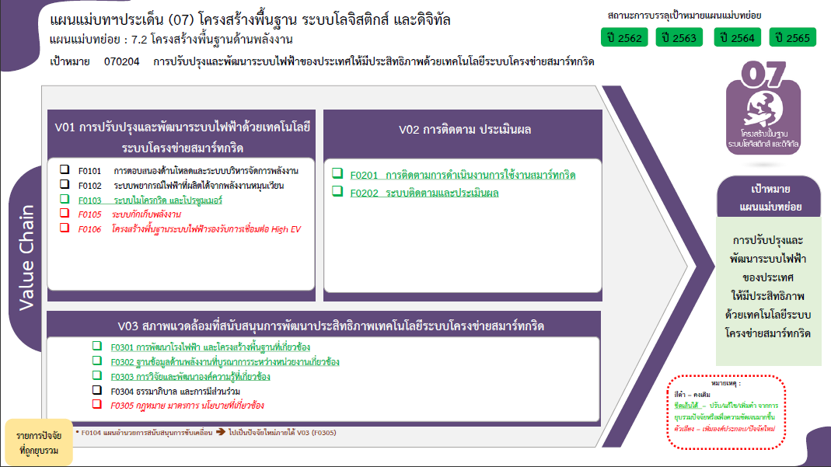
4 โครงการ
1 โครงการ
3 โครงการ
0 โครงการ
รวมทั้งสิ้น 31 โครงการ

7 โครงการ
0 โครงการ
1 โครงการ
6 โครงการ
0 โครงการ
0 โครงการ
4 โครงการ

1 โครงการ
3 โครงการ
0 โครงการ
รวมทั้งสิ้น 31 โครงการ
9 โครงการ

